SiripornR
Ms.Siriporn Ruthaivathunyu
 |  | OT | Start | End | การใส่ข้อมูล การทำ OT
Date | Remark
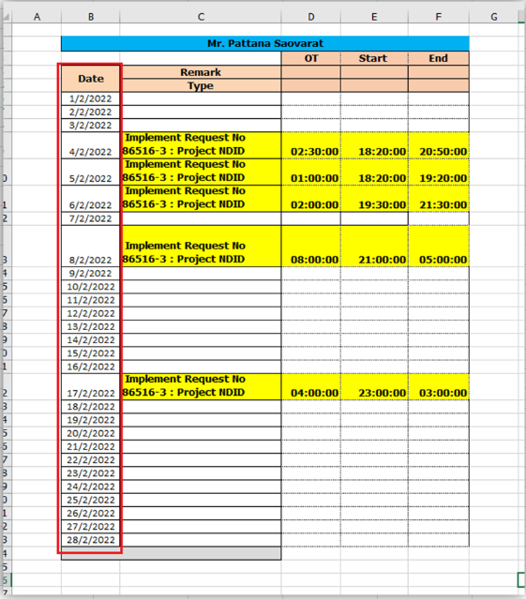
 | Type
2024-02-01 |  | 0:00:00
2024-02-02 |  | 0:00:00 |  |  |  | Date
2024-02-03 |  | 0:00:00 |  |  |  |  | ให้ใส่ข้อมูลเป็นของ เดือนนั้นๆที่ขอเบิก OT ตั้งแต่วันที่ 1 จนสิ้นสุด ของเดือนนั้นๆ
2024-02-04 |  | 0:00:00
2024-02-05 |  | 0:00:00 |  |  |  | Remark
2024-02-06 | [PEPs] Implement Request No : PEPs Change Vendor [1] | 4.30 | 23:00:00 | 3:30:00 |  | Type | ใส่รายละเอียดการทำ OT
2024-02-07 |  | 0:00:00
2024-02-08 |  | 0:00:00
2024-02-09 |  | 0:00:00 |  |  |  | Start | ใส่เวลาเริ่มทำ OT โดยมีหลักการใส่ ดังนี้
2024-02-10 | Support Datacenter to COLO : [ DreamWallet] Close Register | 1:00:00 | 22:40:00 | 23:40:00 |  |  | ถ้าทำ OT วันทำงาน จ - ศ ให้ Start OT : 18:20
2024-02-11 |  | 0:00:00
2024-02-12 |  | 0:00:00 |  |  |  | End | เวลาที่ทำ OT เสร็จของวันที่ขอเบิก มีหลักการ ดังนี้
2024-02-13 | [PEPs] Implement Request No : PEPs Change Vendor [2] | 1:00:00 | 21:30:00 | 22:30:00 |  |  | คำนวนจาก เวลา Start แล้วผลรวม จะต้องเป็น ทุกๆ 30 นาที หรือ ครบ ชั่วโมง เช่น
2024-02-14 |  | 0:00:00
2024-02-15 |  | 0:00:00 |  |  |  |  | จากรูป Start : 18:20 End : 20:50 OT = 02:30 ชั่วโมง
2024-02-16 | [Dream] Support Run Task Report DreamWallet | 0:30:00 | 18:20:00 | 18:50:00
2024-02-17 |  | 0:00:00 |  |  |  |  | ห้าม
2024-02-18 |  | 0:00:00
2024-02-19 |  | 0:00:00 |  |  |  |  | จากรูป Start : 18:20 End : 20:14 OT = 01:54 ชั่วโมง
2024-02-20 | [PEPs] Implement Request No : PEPs Change Vendor [3] | 1:00:00 | 21:00:00 | 22:00:00 |  |  | จะทำให้ไม่ใช้ รูปแบบ ทุกๆ 30 นาที หรือ ครบ ชั่วโมง
2024-02-21 |  | 0:00:00
2024-02-22 |  | 0:00:00
2024-02-23 |  | 0:00:00
2024-02-24 |  | 0:00:00
2024-02-25 |  | 0:00:00
2024-02-26 |  | 0:00:00
2024-02-27 |  | 0:00:00
2024-02-28 |  | 0:00:00
2024-02-29 |  | 0:00:00

Arisara
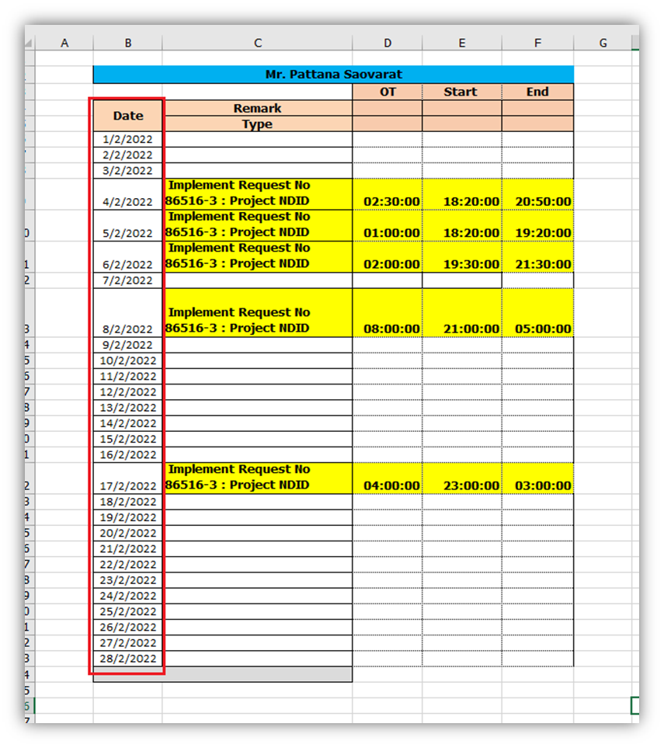
Ms.Arisara Chanamphorn |  |  |  |  | การใส่ข้อมูล การทำ OT
 |  | OT | Start | End
Date | Remark
 | Type
2024-02-01 |  | 0:00:00 |  |  |  | Date
2024-02-02 |  | 0:00:00 |  |  |  |  | ให้ใส่ข้อมูลเป็นของ เดือนนั้นๆที่ขอเบิก OT ตั้งแต่วันที่ 1 จนสิ้นสุด ของเดือนนั้นๆ
2024-02-03 |  | 0:00:00
2024-02-04 |  | 0:00:00 |  |  |  | Remark
2024-02-05 |  | 0:00:00 |  |  |  | Type | ใส่รายละเอียดการทำ OT
2024-02-06 | [PEPs] Implement Request No : PEPs Change Vendor [1] | 4.30 | 23:00:00 | 3:30:00
2024-02-07 |  | 0:00:00 |  |  |  | Start | ใส่เวลาเริ่มทำ OT โดยมีหลักการใส่ ดังนี้
2024-02-08 |  | 0:00:00 |  |  |  |  | ถ้าทำ OT วันทำงาน จ - ศ ให้ Start OT : 18:20
2024-02-09 |  | 0:00:00
2024-02-10 | Support Datacenter to COLO : [ DreamWallet] Close Register | 1:00:00 | 22:40:00 | 23:40:00 |  | End | เวลาที่ทำ OT เสร็จของวันที่ขอเบิก มีหลักการ ดังนี้
2024-02-11 | Support Datacenter to COLO : [ DreamWallet] | 1:00:00 | 4:00:00 | 5:00:00 |  |  | คำนวนจาก เวลา Start แล้วผลรวม จะต้องเป็น ทุกๆ 30 นาที หรือ ครบ ชั่วโมง เช่น
2024-02-12 |  | 0:00:00
2024-02-13 | [PEPs] Implement Request No : PEPs Change Vendor [2] | 1:00:00 | 21:30:00 | 22:30:00 |  |  | จากรูป Start : 18:20 End : 20:50 OT = 02:30 ชั่วโมง
2024-02-14 |  | 0:00:00
2024-02-15 |  | 0:00:00 |  |  |  |  | ห้าม
2024-02-16 | [Dream] Support Run Task Report DreamWallet | 0:30:00 | 18:20:00 | 18:50:00
2024-02-17 |  | 0:00:00 |  |  |  |  | จากรูป Start : 18:20 End : 20:14 OT = 01:54 ชั่วโมง
2024-02-18 |  | 0:00:00 |  |  |  |  | จะทำให้ไม่ใช้ รูปแบบ ทุกๆ 30 นาที หรือ ครบ ชั่วโมง
2024-02-19 |  | 0:00:00
2024-02-20 | [PEPs] Implement Request No : PEPs Change Vendor [3] | 1:00:00 | 21:00:00 | 22:00:00
2024-02-21 |  | 0:00:00
2024-02-22 |  | 0:00:00
2024-02-23 |  | 0:00:00
2024-02-24 |  | 0:00:00
2024-02-25 |  | 0:00:00
2024-02-26 |  | 0:00:00
2024-02-27 |  | 0:00:00
2024-02-28 |  | 0:00:00
2024-02-29 |  | 0:00:00

